p.135_例題１_線形回帰モデル (元データ)
線形回帰モデル
 |  |  |  | 切片
 |  |  |  | 傾き
 |  |  |  | 残差の２乗の合計
CO２濃度と平均気温平年差の相関
年度 | CO２ 濃度 | 平均気温 平年差 | 予測値 | 残差 | 残差の２乗
1985 | 345.7 | -0.26
1986 | 347.2 | -0.17
1987 | 349.0 | -0.01
1988 | 351.3 | -0.03
1989 | 353.0 | -0.10
1990 | 354.1 | 0.04
残差
1991 | 355.4 | -0.02
1992 | 356.1 | -0.17
1993 | 356.9 | -0.15
1994 | 358.5 | -0.07
残差の２乗の合計が最小になる傾きと切片を求める
1995 | 360.3 | 0.01
1996 | 362.0 | -0.09
1997 | 363.2 | 0.09
1998 | 365.9 | 0.22
1999 | 367.9 | 0.00
2000 | 369.4 | 0.00
2001 | 370.9 | 0.12
2002 | 372.9 | 0.16
2003 | 375.3 | 0.16
2004 | 377.0 | 0.12
2005 | 379.2 | 0.17
2006 | 381.3 | 0.16
2007 | 383.1 | 0.12
2008 | 385.1 | 0.05
2009 | 386.7 | 0.16
2010 | 388.9 | 0.20
2011 | 390.9 | 0.08
2012 | 393.1 | 0.15
（参考）
堅田洋資 福沢彰吾著 「直感でわかる！Excelで機械学習」 （インプレス）
萩谷昌己 著 「最新情報Ⅰ」（実教出版） P135
2013 | 396.0 | 0.20
2014 | 397.7 | 0.27
2015 | 400.0 | 0.42
2016 | 403.3 | 0.45
2017 | 405.5 | 0.38

相関係数 | 0.86

p.135_例題１_線形回帰モデル
線形回帰モデル
残差の２乗の合計を出すので =SUM(G7:G39)
データタブのソルバーボタンを押す
データタブにソルバーがないときは、
ファイルのオプションからアドインを押して設定を押して、ソルバーアドインを選択してOKを押す
 |  |  |  | 切片 | -2.9498215887
 |  |  |  | 傾き | 0.0081285652394
 |  |  |  | 残差の２乗の合計 | 0.23
CO２濃度と平均気温平年差の相関
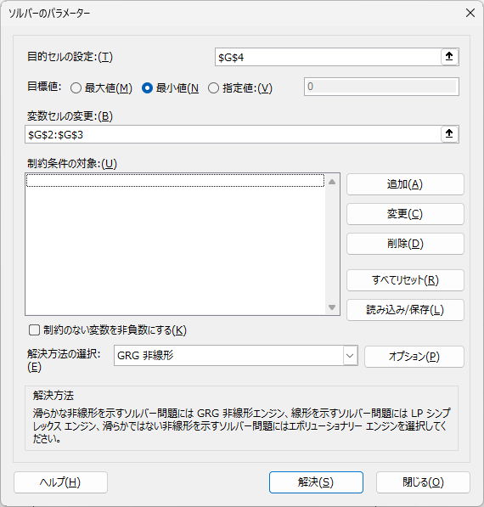
最小値を求めたい
対象はG4
年度 | CO２ 濃度 | 平均気温 平年差 | 予測値 | 残差 | 残差の２乗
1985 | 345.7 | -0.26 | -0.14 | -0.12 | 0.0145
1986 | 347.2 | -0.17 | -0.13 | -0.04 | 0.0018
y=ax+bの形にするので
=$G$3*C7+$G$2
1987 | 349.0 | -0.01 | -0.11 | 0.10 | 0.0106
1988 | 351.3 | -0.03 | -0.09 | 0.06 | 0.0041
1989 | 353.0 | -0.10 | -0.08 | -0.02 | 0.0004
1990 | 354.1 | 0.04 | -0.07 | 0.11 | 0.0124
負の値を正の値にするため２乗する =F7^2
残差
1991 | 355.4 | -0.02 | -0.06 | 0.04 | 0.0017
実際の値と予測値の差を出すので =D7-E7
1992 | 356.1 | -0.17 | -0.06 | -0.11 | 0.0132
G2とG3を変化させる
1993 | 356.9 | -0.15 | -0.05 | -0.10 | 0.0103
1994 | 358.5 | -0.07 | -0.04 | -0.03 | 0.0012
残差の２乗の合計が最小になる傾きと切片を求める
1995 | 360.3 | 0.01 | -0.02 | 0.03 | 0.0010
1996 | 362.0 | -0.09 | -0.01 | -0.08 | 0.0068
チェックをはずす
1997 | 363.2 | 0.09 | 0.00 | 0.09 | 0.0077
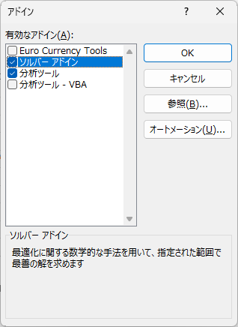
1998 | 365.9 | 0.22 | 0.02 | 0.20 | 0.0383
1999 | 367.9 | 0.00 | 0.04 | -0.04 | 0.0017
2000 | 369.4 | 0.00 | 0.05 | -0.05 | 0.0028
2001 | 370.9 | 0.12 | 0.07 | 0.05 | 0.0030
2002 | 372.9 | 0.16 | 0.08 | 0.08 | 0.0062
2003 | 375.3 | 0.16 | 0.10 | 0.06 | 0.0035
なお、全ての組み合わせを調べるのは時間がかかるので、勾配降下法というアルゴリズムがよく使われる。
GRG非線形にする
2004 | 377.0 | 0.12 | 0.11 | 0.01 | 0.0000
2005 | 379.2 | 0.17 | 0.13 | 0.04 | 0.0014
2006 | 381.3 | 0.16 | 0.15 | 0.01 | 0.0001
解決ボタンを押す
2007 | 383.1 | 0.12 | 0.16 | -0.04 | 0.0020
2008 | 385.1 | 0.05 | 0.18 | -0.13 | 0.0170
2009 | 386.7 | 0.16 | 0.19 | -0.03 | 0.0011
2010 | 388.9 | 0.20 | 0.21 | -0.01 | 0.0001
2011 | 390.9 | 0.08 | 0.23 | -0.15 | 0.0218
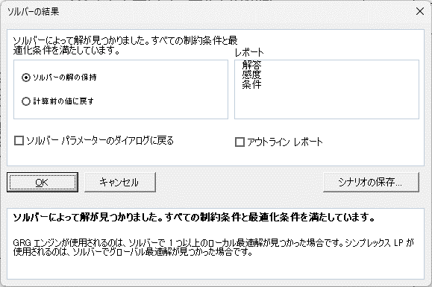
2012 | 393.1 | 0.15 | 0.25 | -0.10 | 0.0091
（参考）
堅田洋資 福沢彰吾著 「直感でわかる！Excelで機械学習」 （インプレス）
萩谷昌己 著 「最新情報Ⅰ」（実教出版） P135
2013 | 396.0 | 0.20 | 0.27 | -0.07 | 0.0048
2014 | 397.7 | 0.27 | 0.28 | -0.01 | 0.0002
2015 | 400.0 | 0.42 | 0.30 | 0.12 | 0.0140
2016 | 403.3 | 0.45 | 0.33 | 0.12 | 0.0148
2017 | 405.5 | 0.38 | 0.35 | 0.03 | 0.0011

相関係数 | 0.86

